機種情報
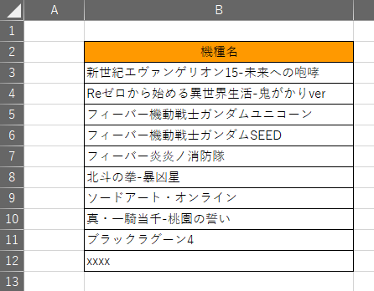
機種名 | ■機種追加方法
新世紀エヴァンゲリオン15-未来への咆哮 | ①機種名を入力する
Reゼロから始める異世界生活-鬼がかりver
フィーバー機動戦士ガンダムユニコーン
フィーバー機動戦士ガンダムSEED
フィーバー炎炎ノ消防隊
北斗の拳-暴凶星
ソードアート・オンライン
真・一騎当千-桃園の誓い
ブラックラグーン4

①

 | ②対象機種シートの機種名が記載されているセルを選択
②

 | ③[データ]タブ→[データツール]→[データの入力規則]→データの入力規則を選択
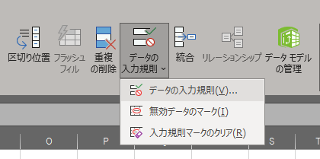

③

 | ④入力値の種類が"リスト"となっていることを確認する
 | ⑤元の値を選択
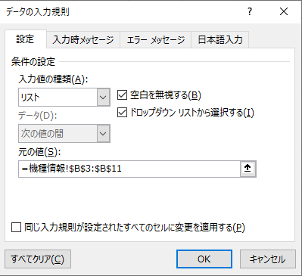

④

⑤

 | ⑥追加した項目まで全て範囲選択する
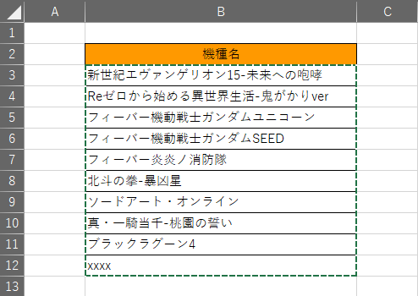
⑥

 | ⑦OKボタン押下
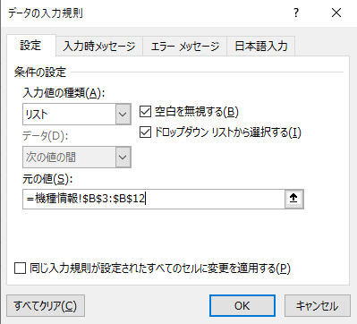

⑦

